Dashboard
BLOCK 139

 | VERSION | 1.0.0

Chuyên Đề Phát Triển Web 1

Evidance
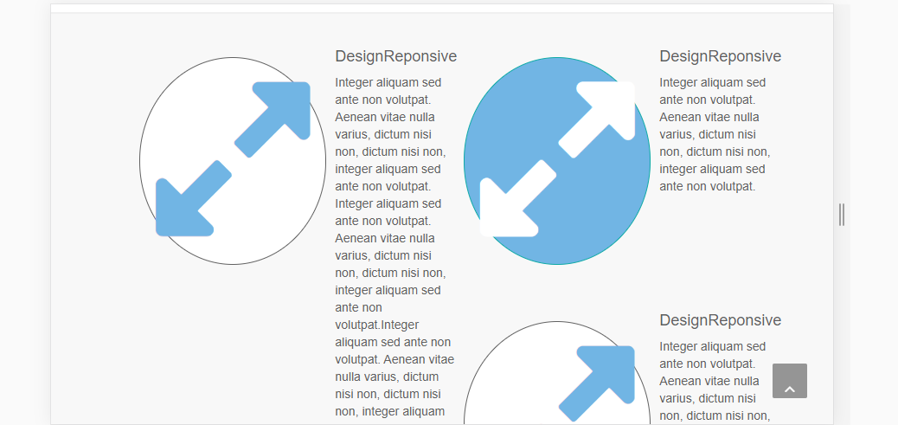
hinh 1

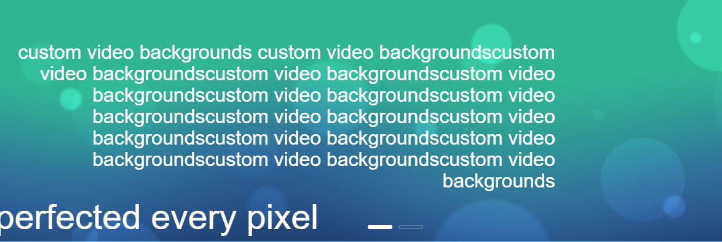
hình 2

hình 3

hinh 4


hình 5
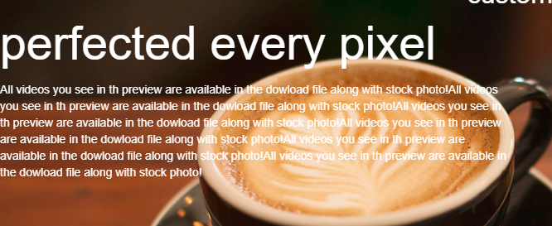

hình 6

hình 7

hình 8

hình 9

hình 10
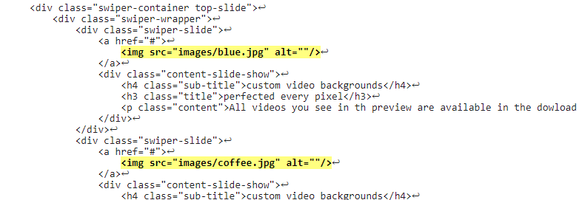

Hình 11

Hình 13

Hình 14
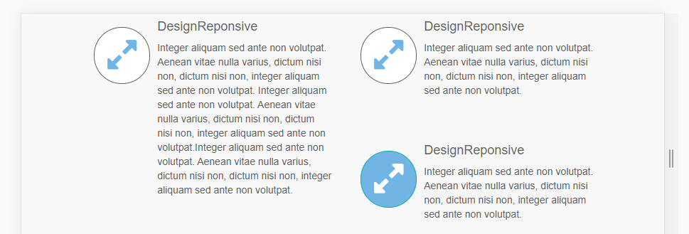

Hình 15

